상품제안서
소가죽 복제방지 여권지갑 | 상품코드: S16307

 |  |  |  |  |  |  | 02-713-8555 | www.synergygift.co.kr
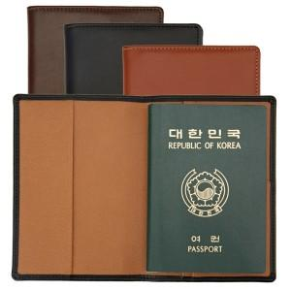 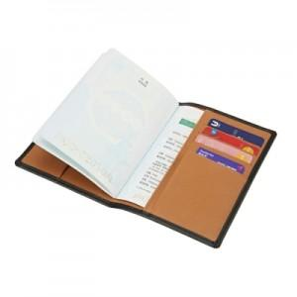 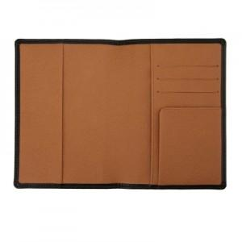

【상세/제작정보】 | 소가죽 원단사이에 내장된 전자파차폐필름이 개인정보 불법복제로 부터 안전하게 보호합니다.

【인쇄/포장옵션】 | 불박 / 포장지포장

【공급단가】 | 수량 | 100~ | 500~ | 1,000~ | 2,000~ | 3,000~
*VAT별도 | 검정색 | 18,200원 | 15,620원 | 15,000원 | 14,750원 | 14,370원
 | 진방색 | 18,200원 | 15,620원 | 15,000원 | 14,750원 | 14,370원
 | 황토색 | 18,200원 | 15,620원 | 15,000원 | 14,750원 | 14,370원

【상품 URL】 | https://www.synergygift.co.kr:443/src/goods_detail.php?gdno=7090

